Generell info
Kokebok manuell rapportering 4 siffer

Husk at det er KOSTRA-veilederen som gjelder. Forslag til Drift-Vedlikehold i dette arket skal kun være et pekepinn på hvordan andre kommuner "stort sett" definerer.
All lønn 332* skal fordeles skjønsmessig på 4 siffer

Vedlikeholdsarter | 070, 230 og 250
Driftsarter (noen av de mest brukte) | 010, 120, 170, 180, 210, 240

Kostnader til dekke 332.6, renhold 332.7, 332.8 lys og vinterdrift 332.9 føres på sine respektive tjenester.
Kan avtales på neste samling

Gang og sykkelveier | All drift og vedlikehold som kan henføres direkte på egne koder
Anbefales ikke vår 2017 | De kommuner som ønsker løser dette hos seg selv. Ingen enighet.

Nytt annlegg inklusive dekke | 40
det kan løses men blir noe bedre enn dagens løsning | 20 | Vurdere å avvike fra generell 40 års anbefaling

Kostra drift |  |  | Kostra Vedlikehold
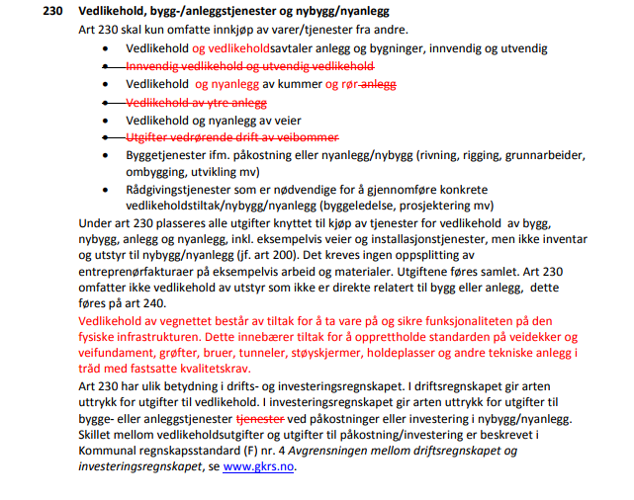
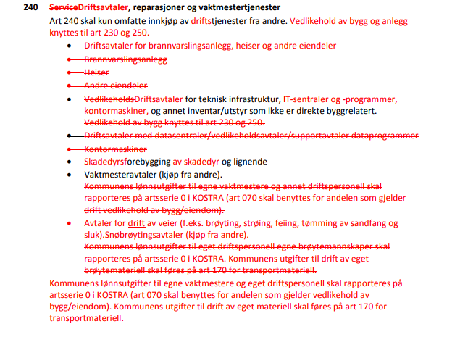

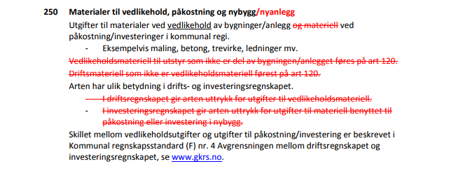

Oppdatert 22 november 2017. Høstsamling Gardermoen.

Vedlagt under fanen Inndeling 4. siffer har jeg lagt ved den inndeling jeg forsto det som at det ble enighet om på samling i april 2015.

Virket ikke som om det var noen som hadde innvendinger på rekkefølge på 4.siffer (for de som kan ta i bruk et 4. siffer).
Ved 8 grupper tar man per dags dato ikke i bruk 0 og 2, dette etter ønske fra Trondheim i forhold til å få mest mulig likhet med Statens vegvesen sin inndeling.

Rekkefølge:

332.1 | Øvrig veghold
332.3 | Bruer, tuneller, vegkonstruksjoner
332.4 | Drenering/overvann
332.5 | Trafikksikkerhet inkl skilting og vegmerking
332.6 | vegdekker
332.7 | renhold
332.8 | gatelys
332.9 | vinterdrift

Info fra mail utsendt mars 2015:

Ønsker tilbakemelding på dette innen fredag 10.04:

Gruppering avklart på samling i desember 2014:

Øvrig veghold
Bruer, tuneller, vegkonstruksjoner
Drenering/overvann
Trafikksikkerhet inkl skilting og vegmerking
vegdekker
renhold
gatelys
vinterdrift

Flere kommuner har utfordringer med å kunne ta i bruk et felles 4. siffer
I en overgangsperiode må dette løses ved tilpasninger teknisk slik at en kan på en enkel måte ta ut tall til sammenligning
Samtlige kommuner bør komme fram til en løsning for hvordan de kan løse dette via 4., 5. eller 6. siffer, prosjekt eller annen dimensjon

I fanen kalt inndeling 4.siffer har Trondheim kommune skissert en mulig inndeling på 4. siffer (evt annen dimensjon)

Har også lagt ved uttrekk fra Statens vegvesen sin prosesskode som mye av Trondheim sin inndeling er lagt opp etter

Utfordringer ellers:
Regnskapsføring skille drift/vedlikehold. Bruk av art 070, 230 og 250.
MVA: Brutto eller netto? Trondheim kommune har på samferdsel fra 2015 gått over fra mvakomp til ordinær mva. Bør rapportere netto for å få sammenlignbare tall
Avskrivninger: Ulik praksis i skillet mellom drit/vedlikehold/investering medfører store forskjeller på avskrivninger. Stor differanse i avskrivninger vil føre til stor ulikhet i tall. Avskrivninger føres på egen art og bør skilles ut
Investering: skal funksjonsinndelingen være lik også på investering?

Tilbakemeldinger fra programkomiteen (møte 08.01.15)

Programkomiteen har gitt tilslutning til at dere kan jobbe videre med å innføre et 4. siffer i kontostrengen på formål kommunale veger J

Noen innspill:

· I det foreløpige forslaget er det lagt opp til å skille mellom åtte forskjellige aktiviteter. PK ber om at dere vurderer om detaljeringsgraden blir for stor. Får man sikret at alle fører likt med så stor detaljeringsgrad?
· Arbeidsgruppen må definere tydelig hva som skal ligge i de ulike aktivitetene (slik at alle har felles forståelse av hva som skal ligge i de ulike kategoriene).

· I det foreløpige forslaget er det lagt opp til å skille mellom åtte forskjellige aktiviteter. PK ber om at dere vurderer om detaljeringsgraden blir for stor. Får man sikret at alle fører likt med så stor detaljeringsgrad?
· Arbeidsgruppen må definere tydelig hva som skal ligge i de ulike aktivitetene (slik at alle har felles forståelse av hva som skal ligge i de ulike kategoriene).

